Sheet1
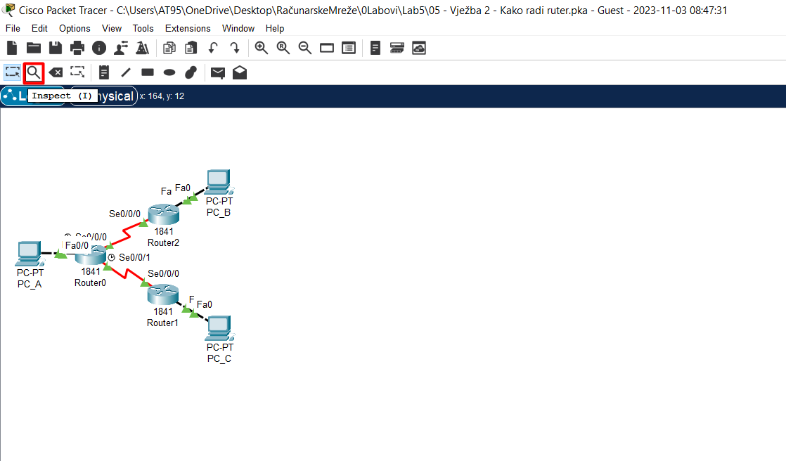
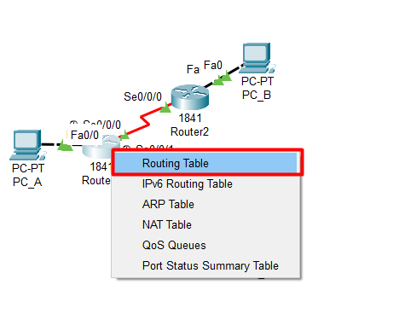

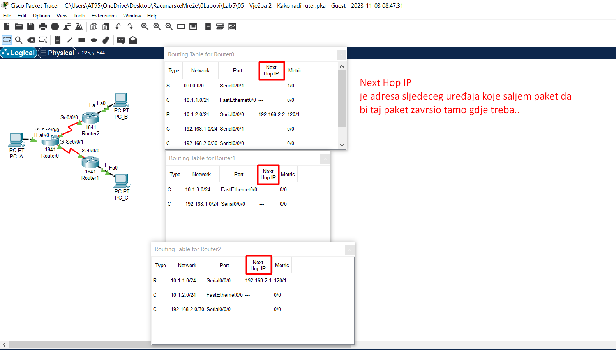
 | 1. Direktno povezane mreže, C-Connected..
 | Ono što je zanimljivo za direktno povezane mreže jeste to što će ruter njih direktno da unese u
 | svoju tabelu rutiranja i to onda čim upalimo odgovarajući Interface i istom dodijelimo IP Address..

 | 2. Udaljene mreže..za razliku od direktnih mreža čiji se podaci automatski upisuju u tabelu
 | rutiranja( opisano pod 1.)..ove mreže ruter mora da nauči uz moju pomoć, tj. uz pomoć administratora!!!
 | Postoje dva načina da naučimo ruter:
 | 2.1) Statički -"Ta udaljena mreža ti je u tom pravcu.."
 | Bitno je za svaki ruter uočiti šta su mu udaljene mreže i reći pravac za tu mrežu..
 | Reći pravac za tu mrežu ..znači uputiti moj ruter na sljedeći ruter kojem šalje da bi taj paket na kraju
 | završio do udaljene mreže..
 | Taj sljedeći ruter u nizu se naziva Next-Hop-IP i tako je uknjiženo i u tabeli rutiranja!
 | Default Route = 0.0.0.0
 | i ona znači da će ruter nju koristiti ako ne zna doći do neke mreže na drugi način ..
 | Znači, ako ruter ne zna šta će sa paketom, on ga neće odbaciti već će ga poslati na Default Route..
 | Pošto po default-u ruter obacuje paket ako ne može pronaći odgovarajući zapis u tabeli rutiranja..
 | Što znači, ako ruter ima Defaulr Route isti nikada neće odbaciti paket..
 | 2.2) Dinamički..što je već džipiranje..

Pogledaj video i shvati razliku između Router && Switch. To se da vidjeti tako što pred kraj sage dođe do riječi o tome kako je rutiranje uspješno obavljeno ali samo u jednom smjeru..

Rezime:

1. Direktno povezane mreže, C-Connected..
Ono što je zanimljivo za direktno povezane mreže jeste to što će ruter njih direktno da unese u
svoju tabelu rutiranja i to onda čim upalimo odgovarajući Interface i istom dodijelimo IP Address..

2. Udaljene mreže..za razliku od direktnih mreža čiji se podaci automatski upisuju u tabelu
rutiranja( opisano pod 1.)..ove mreže ruter mora da nauči uz moju pomoć, tj. uz pomoć administratora!!!
Postoje dva načina da naučimo ruter:
2.1) Statički -"Ta udaljena mreža ti je u tom pravcu.."
Bitno je za svaki ruter uočiti šta su mu udaljene mreže i reći pravac za tu mrežu..
Reći pravac za tu mrežu ..znači uputiti moj ruter na sljedeći ruter kojem šalje da bi taj paket na kraju
završio do udaljene mreže..
Taj sljedeći ruter u nizu se naziva Next-Hop-IP i tako je uknjiženo i u tabeli rutiranja!
Default Route = 0.0.0.0
i ona znači da će ruter nju koristiti ako ne zna doći do neke mreže na drugi način ..
Znači, ako ruter ne zna šta će sa paketom, on ga neće odbaciti već će ga poslati na Default Route..
Pošto po default-u ruter obacuje paket ako ne može pronaći odgovarajući zapis u tabeli rutiranja..
Što znači, ako ruter ima Defaulr Route isti nikada neće odbaciti paket..

